КЭ и ГЗ
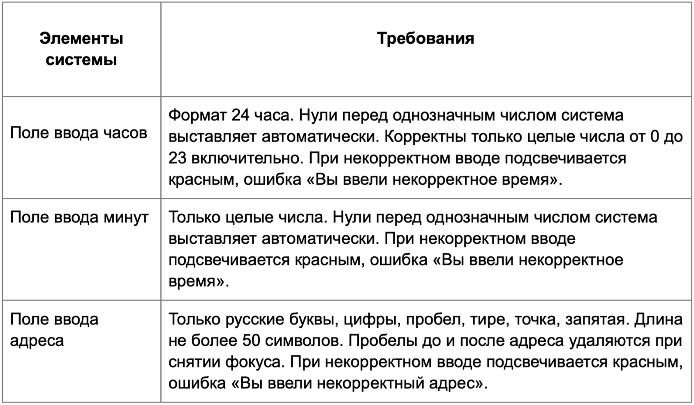

* Можно добавлять и удалять строки в группах проверок. Количество строк в шаблоне не отражает количество классов эквивалетности.
** В поля «Откуда» и «Куда» можно вводить только ограниченное количество адресов из таблицы в требованиях: Усачева, 3; Комсомольский проспект, 18; Зубовский бульвар, 37; М. Пироговская, 25; Хамовнический Вал, 34; Фрунзенская набережная, 46; 3-я Фрунзенская улица, 12. Используй их в качестве тестовых данных. Если для определенного класса эквивалетности или граничного значения эти адреса не подходят, то придумай свой адрес.

Группа проверок* | Название класса | Границы | Тестовые данные внутри класса (содержимое поля) | Тестовые данные на границах (содержимое поля) | Пояснение и оптимизации
Время начала поездки. Часы | Поле Часы заполнено (набор, валидно) |  | 2 символа "10"
 | Поле Часы пустое (набор, невалидно) |  | 0 символов поле пустое
 | Введены числа от 0 до 9 (валидно) | 0, 9 | 5 | -1 (минус один) 0 1 8 9 10
 | Введены числа от 10 до 23 (валидно) | 2024-10-23 | 15 | 9 10 11 22 23 24
 | Введены числа от 0 до 9 в формате 00-09 (валидно) |  | "05"
 | Введено число меньше 0 (невалидно) | -∞, -1 | -5 | -2 -1 0
 | Введено число от 24 и больше (невалидно) | 24, +∞ | 30 | 23 24 25
 | Ввод букв (невалидно) |  | аа
 | Ввод спецсимволов (невалидно) |  | 7%
 | Ввод дробного числа (невалидно) |  | 7.7
Группа проверок | Название класса | Границы | Тестовые данные внутри класса (содержимое поля) | Тестовые данные на границах (содержимое поля) | Пояснение и оптимизации
Время начала поездки. Минуты | Поле Минуты заполнено (набор, валидно) |  | 2 символа "10"
 | Поле Минуты пустое (набор, невалидно) |  | 0 символов
 | Введены числа от 0 до 9 (валидно) | 0, 9 | 5 | -1 (минус один) 0 1 8 9 10
 | Введены числа от 10 до 59 (валидно) | 10, 59 | 15 | 9 10 11 58 59 60
 | Введены числа от 0 до 9 в формате 00-09 (валидно) |  | "05"
 | Введено число меньше 0 (невалидно) | -∞, -1 | -5 | -2 -1 0
 | Введено число от 60 и больше (невалидно) | 60, +∞ | 65 | 59 60 61
 | Ввод букв (невалидно) |  | аа
 | Ввод спецсимволов (невалидно) |  | 7%
 | Ввод дробного числа (невалидно) |  | 7.7

Группа проверок | Название класса | Границы | Тестовые данные внутри класса (содержимое поля) | Тестовые данные на границах (содержимое поля) | Пояснение и оптимизации
** Поле ввода адреса. Откуда | Поле Откуда заполнено данными из списка адресов базы данных (валидно) |  | "Усачева, 3"
 | Поле Откуда заполнено данными НЕ из списка адресов базы данных (невалидно) |  | "Высокая, 4"
 | Поле Откуда пустое (невалидно) |  | пустое поле
 | Длина от 1 до 50 символов (валидно) | 1, 50 | 21 символов "Хамовнический Вал, 34" | 0 пустое поле 1 "Х" 2 "Ха" 49 "ХамовническийХамовническийХамовническийХамовничес" 50 "ХамовническийХамовническийХамовническийХамовническ" 51 "ХамовническийХамовническийХамовническийХамовнически"
 | Длина более 50 символов (невалидно) | 51, +∞ | 77 символов "ХамовническийХамовническийХамовническийХамовническийХамовническийХамовнически" | 50 "ХамовническийХамовническийХамовническийХамовническ" 51 "ХамовническийХамовническийХамовническийХамовнически" 52 "ХамовническийХамовническийХамовническийХамовнический"
 | Ввод букв русского алфавита (валидно) |  | "Усачева, 3"
 | Ввод строчных букв (валидно) |  | "хамовнический вал, 34"
 | Ввод заглавных букв (валидно) |  | "ХАМОВНИЧЕСКИЙ ВАЛ, 34"
 | Использование цифр (валидно) |  | "Хамовнический Вал, 34"
 | Использование точки (валидно) |  | "М. Пироговская, 25"
 | Использование запятой (валидно) |  | "Комсомольский проспект, 18"
 | Ввод строки с пробелом (валидно) |  | "Комсомольский проспект, 18"
 | Использование дефиса (валидно) |  | "3-я Фрунзенская улица, 12"
 | Ввод строки с пробелом перед текстом (валидно) |  | " Хамовнический Вал, 34"
 | Ввод строки с пробелом после текста (валидно) |  | "Хамовнический Вал, 34 "
 | Ввод букв английского алфавита (невалидно) |  | "Usachova"
 | Ввод спецсимволов (невалидно) |  | "Хамовнический Вал, 34@"
Группа проверок | Название класса | Границы | Тестовые данные внутри класса (содержимое поля) | Тестовые данные на границах (содержимое поля) | Пояснение и оптимизации
** Поле ввода адреса. Куда | Поле Куда заполнено данными из списка адресов базы данных (валидно) |  | "Усачева, 3"
 | Поле Куда заполнено данными НЕ из списка адресов базы данных (невалидно) |  | "Высокая, 4"
 | Поле Куда пустое (невалидно) |  | пустое поле
 | Длина от 1 до 50 символов (валидно) | 1, 50 | 21 "Хамовнический Вал, 34" | 0 пустое поле 1 "Х" 2 "Ха" 49 "ХамовническийХамовническийХамовническийХамовничес" 50 "ХамовническийХамовническийХамовническийХамовническ" 51 "ХамовническийХамовническийХамовническийХамовнически"
 | Длина более 50 символов (невалидно) | 51, +∞ | 77 "ХамовническийХамовническийХамовническийХамовническийХамовническийХамовнически" | 50 "ХамовническийХамовническийХамовническийХамовническ" 51 "ХамовническийХамовническийХамовническийХамовнически" 52 "ХамовническийХамовническийХамовническийХамовнический"
 | Ввод букв русского алфавита (валидно) |  | "Усачева, 3"
 | Ввод строчных букв (валидно) |  | "хамовнический вал, 34"
 | Ввод заглавных букв (валидно) |  | "ХАМОВНИЧЕСКИЙ ВАЛ, 34"
 | Использование цифр (валидно) |  | "Хамовнический Вал, 34"
 | Использование точки (валидно) |  | "М. Пироговская, 25"
 | Использование запятой (валидно) |  | "Комсомольский проспект, 18"
 | Ввод строки с пробелом (валидно) |  | "Комсомольский проспект, 18"
 | Использование дефиса (валидно) |  | "3-я Фрунзенская улица, 12"
 | Ввод строки с пробелом перед текстом (валидно) |  | " Хамовнический Вал, 34"
 | Ввод строки с пробелом после текста (валидно) |  | "Хамовнический Вал, 34 "
 | Ввод букв английского алфавита (невалидно) |  | "Usachova"
 | Ввод спецсимволов (невалидно) |  | "Хамовнический Вал, 34@"

